图片优化 (2)
长圆形（双踩）- P50723 | https://www.amazon.com/dp/B0FJFGV66D
圆形（单踩）- P50722 | https://www.amazon.com/dp/B0FJFLTM4R?th=1
以下给的是长圆形优化思路（圆形的同理）
主图（先改），A+可结合主副图修改 | 备注 | 参考
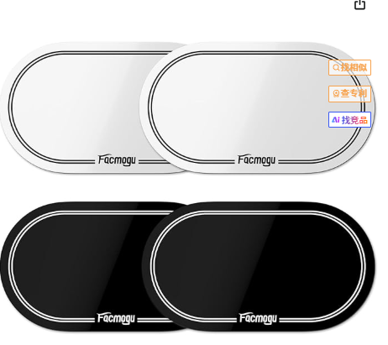 | 1.加上场景，让客户一眼知道是用于什么的并且有点击欲望（参考图是单踩的，长方圆形的显示双踩，圆形的显示单踩） 2.可以多个角度试试 | 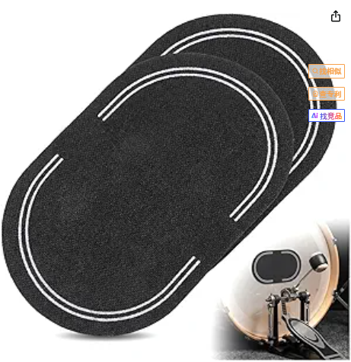 | 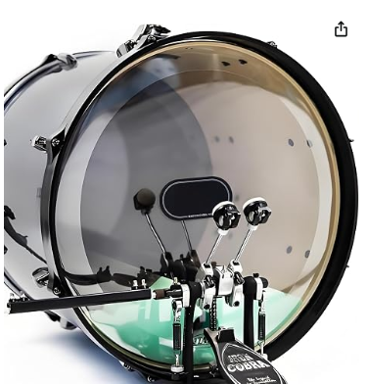 | 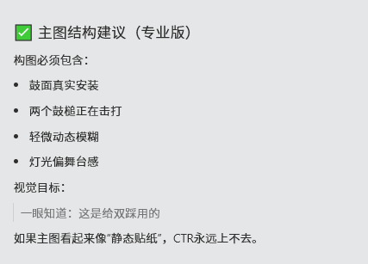 | 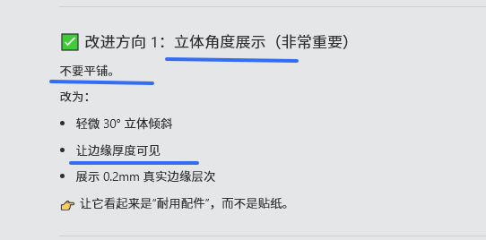
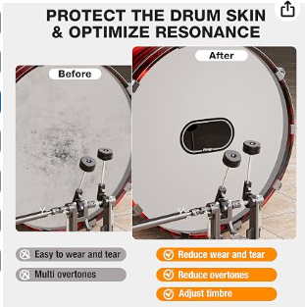 | 右边的版面可以在灰化一些，以及鼓面更脏和破旧，让前后对比更加明显 | 标题：Protect High‑Impact Area & Maintain Tone Before X Visible Beater Marks X Uneven Impact Area X Excess Ringing After ✔ Reduce Surface Wear ✔ Help Control Overtones ✔ Support Consistent Contact
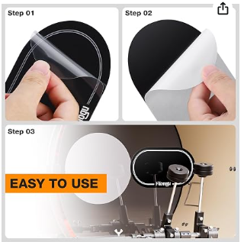 | 重做 上面显示在从鼓面上撕下来完全不会残留胶 下面再显示撕和贴的步骤 | 标题：Easy to Apply, Removes Cleanly 上面：Remove without Residue 下面:Step 1 Peel （两面都撕） Step 2 Align & Press（精准贴合）
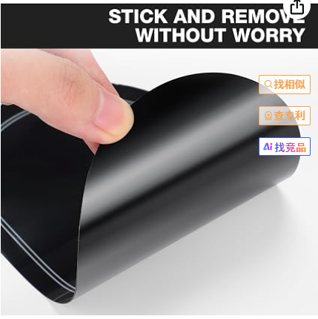 |  | 标题：0.2mm PET with Flexible Support Balanced thickness for impact areas

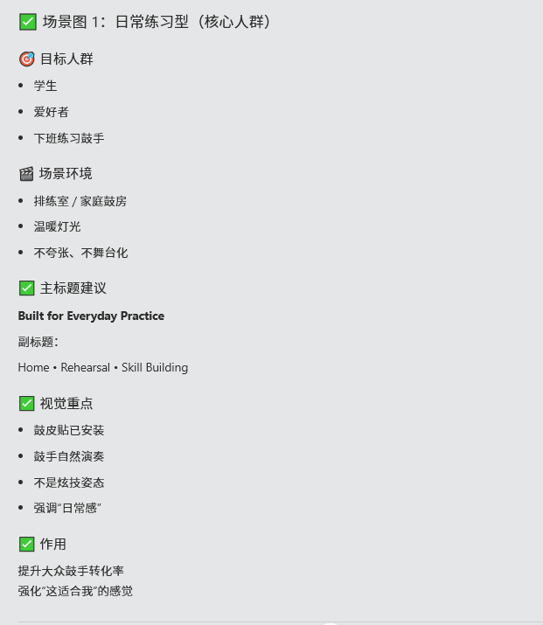 | 场景图看能不能多AI几张，因为没有太特别的卖点凸出，只能从场景和人群入手，凸出氛围感 | 标题：Built for Everyday Practice Home • Rehearsal • Skill Building

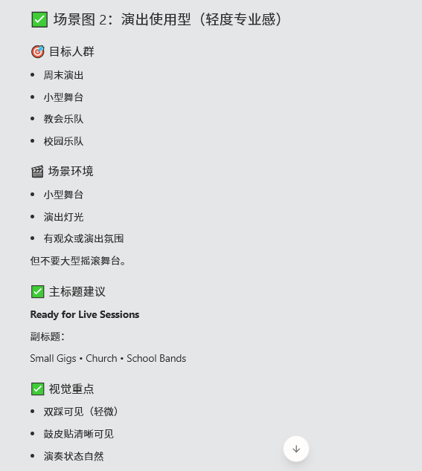 |  | 标题：Ready for Live Sessions Small Gigs • Church • School Bands

视频
https://www.amazon.com/Rockhouse-Self-Adhesive-Protector-Percussion-Accessories/dp/B0D1KLS3SY/ref=sims_dp_d_dex_ai_rank_model_1_d_v1_d_sccl_1_2/136-3850919-6692369?pd_rd_w=awyUR&content-id=amzn1.sym.bb4a0aac-c2b4-4b4b-a0c8-9aa89b28dce3&pf_rd_p=bb4a0aac-c2b4-4b4b-a0c8-9aa89b28dce3&pf_rd_r=M7DSTMSM2XY8V283BP4J&pd_rd_wg=Bzz6J&pd_rd_r=19194b26-41c6-438e-b0a8-47d087e303ed&pd_rd_i=B0D1KLS3SY&psc=1

